受入れ添付資料
●受入れ予定者の研究予定内容が、下記項番・区分・規制事項を対象とするかにつき、ご回答ください● ※記入例シートも参照ください※
作成日 2025年XX月XX日 | 技術の提供をする者（指導教員等）：氏名（所属） |  | 技術の提供を受ける者：氏名（現在・過去の所属）
 | （ ） |  | （ ）
項番 | 区分 | 規制事項 | 選択（全項目必須）※セル内設定プルダウンリストから選択 | 備考
２項 | 原子力 | 核燃料物質 | 未選択 セル内設定プルダウンリストから選択ください
 |  | 原子炉 | 未選択 セル内設定プルダウンリストから選択ください
 |  | 人造黒鉛 | 未選択 セル内設定プルダウンリストから選択ください
 |  | 直流電源装置 | 未選択 セル内設定プルダウンリストから選択ください
３項１号 | 化学兵器 | 毒性物質の原料 | 未選択 セル内設定プルダウンリストから選択ください
 |  | 耐腐食性の熱交換器 | 未選択 セル内設定プルダウンリストから選択ください
 |  | 関連する弁、ポンプ、反応器、貯蔵容器 | 未選択 セル内設定プルダウンリストから選択ください
３項２号 | 生物兵器 | 細菌製剤の原料生物クロスフロー濾過器、 凍結乾燥機、密封式発酵槽 | 未選択 セル内設定プルダウンリストから選択ください
４項 | ミサイル | ロケット | 未選択 セル内設定プルダウンリストから選択ください
 |  | 無人航空機に使用できる集積回路、 加速度計、振動試験装置 | 未選択 セル内設定プルダウンリストから選択ください
受入れ予定者の離任後の予定 | 本学在籍期間終了後、所属履歴のある機関へ戻る予定について |  | 未選択 セル内設定プルダウンリストから選択ください
みなし輸出 | 「みなし輸出」規制で、特定類型①～③に該当するか？ |  | いずれにも該当しない

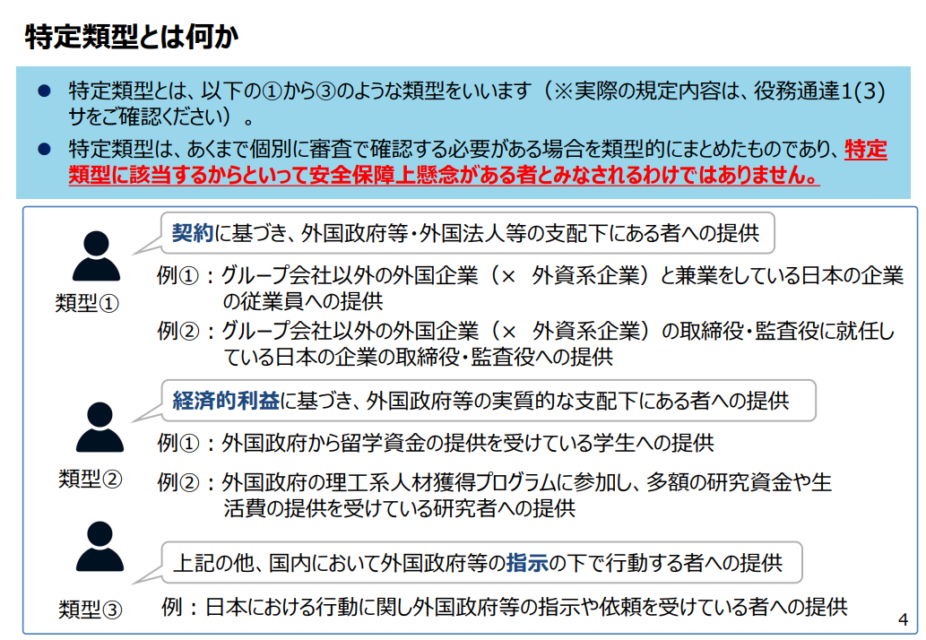

記入例
●受入れ予定者の研究予定内容が、下記項番・区分・規制事項を対象とするかにつき、ご回答ください●
作成日 年 月 日 | 技術の提供をする者（指導教員等）：氏名（所属） |  | 技術の提供を受ける者：氏名（現在・過去の所属）
 | 記載ください（ ） |  | 記載ください（ ）
はじめに、申請いただいている案件に関し、ご記入ください。
項番 | 区分 | 規制事項 | 選択（全項目必須）※セル内設定プルダウンリストから選択 | 備考
セル内設定のプルダウンリストから適当な選択肢を選択ください。
２項 | 原子力 | 核燃料物質 | 対象とならない
 |  | 原子炉 | 対象とならない
ex.指導技術が規制事項を対象とするかプルダウンリスト内に適当な選択肢がない場合、
「その他」を選択し、事情等を記載ください。
 |  | 人造黒鉛 | 対象とならない
 |  | 直流電源装置 | 対象とならない
選択欄で「不明」「その他」を選択した場合、
備考欄に理由や状況を記入ください。
３項１号 | 化学兵器 | 毒性物質の原料 | 対象とならない
 |  | 耐腐食性の熱交換器 | 対象とならない
 |  | 関連する弁、ポンプ、反応器、貯蔵容器 | 対象とならない
３項２号 | 生物兵器 | 細菌製剤の原料生物クロスフロー濾過器、 凍結乾燥機、密封式発酵槽 | その他 ※右欄に事情等を記載ください | ※事情
４項 | ミサイル | ロケット | 対象とならない
 |  | 無菌航空機に使用できる集積回路、 加速時計、振動試験装置 | 対象とならない
受入れ予定者の離任後の予定 | 本学在籍期間終了後、所属履歴のある機関へ戻る予定について |  | 予定がある ※右欄に予定機関を記載ください | ※予定機関名
みなし輸出 | 「みなし輸出」規制で、特定類型①～③に該当するか？ |  | 以下、選択してください。
ex.所属履歴ない機関に移籍する場合、その予定機関名を記載。
所属履歴のある機関に移籍する場合、その機関名を記載。

